Solicitud gráfica
 | Área: | Matemáticas |  |  | Fecha:
 | Grado: | 8 |  |  | 2016-03-14
 | Título del tema: | Los triángulos y los rectángulos |  |  | ¿Cuaderno de estudio o recurso? | Recurso
 | Editor: | Josué Malagón |  |  | Motor del recurso | Diaporama F1

 | Código guión o recurso: | MA_08_09_CO_REC230 | ← Para determinar este código, visite la hoja de Ayuda
 |  |  |  |  | ESPECIFICACIÓN DE ARCHIVOS A ENTREGAR
Núm. | Archivo Shutterstock o ruta en web | Imagen para: | Tipo | Ubicación de la imagen en el recurso Diaporama F1 | Nombre imagen SMALL | Tamaño imagen SMALL | Nombre imagen ZOOM | Tamaño imagen ZOOM | Descripción | Observaciones
IMG01 | ver observaciones | Recurso Diaporama F1 | Ilustración | Contenido | MA_08_09_CO_REC230_IMG01.png | 950 x 608 px |  |  |  | 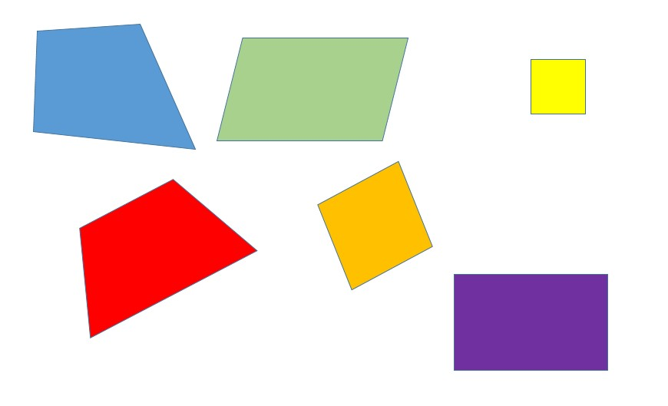
IMG02 | ver observaciones | Recurso Diaporama F1 | Ilustración | Contenido | MA_08_09_CO_REC230_IMG02.png | 950 x 608 px |  |  | agregar lso nombres que se indican a las figuras y las palabras que están arriba, son: Sin paralelismo, Trapezoide, Un par de lados paralelos, Trapecio, Dos pares de lados paralelos, Rombo, Paralelogramo, Rombo, Cuadrado, Rectángulo, Ángulos rectos | 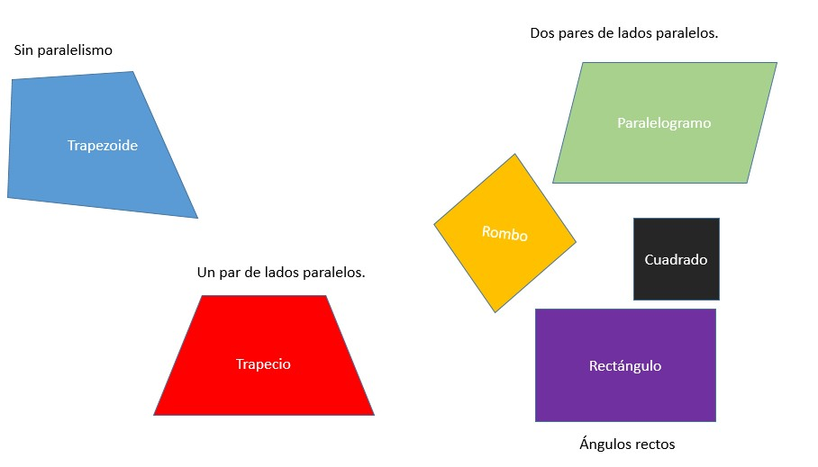
IMG03 | ver observaciones | Recurso Diaporama F1 | Ilustración | Contenido | MA_08_09_CO_REC230_IMG03.png | 950 x 608 px |  |  | Resaltar los puntos que se indican, letras en mayúscula y cursiva | 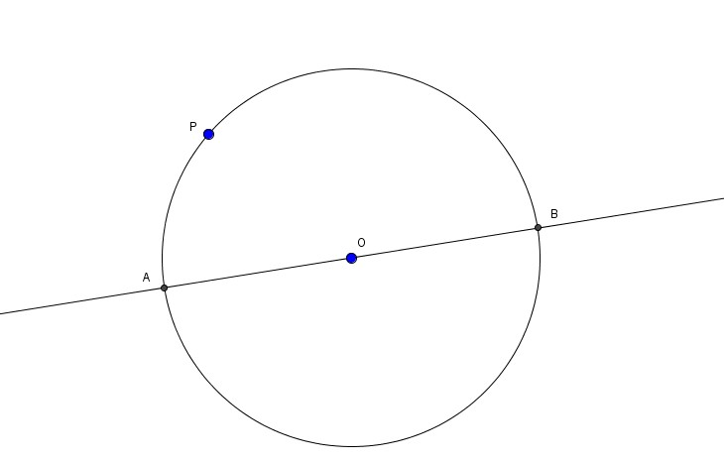
IMG04 | ver observaciones | Recurso Diaporama F1 | Ilustración | Contenido | MA_08_09_CO_REC230_IMG04.png | 950 x 608 px |  |  | Resaltar los puntos que se indican, letras en mayúscula y cursiva | 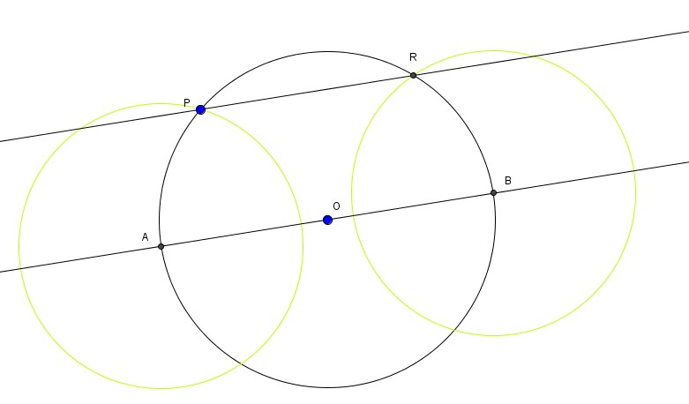
IMG05 | ver observaciones | Recurso Diaporama F1 | Ilustración | Contenido | MA_08_09_CO_REC230_IMG05.png | 950 x 608 px |  |  | Resaltar los puntos que se indican, letras en mayúscula y cursiva | 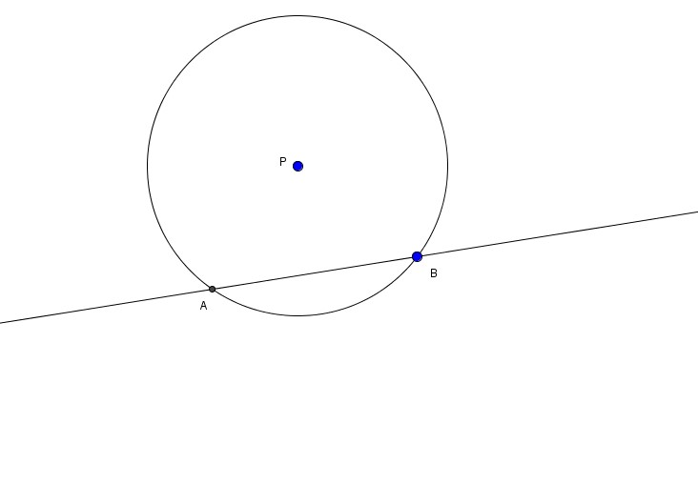
IMG06 | ver observaciones | Recurso Diaporama F1 | Ilustración | Contenido | MA_08_09_CO_REC230_IMG06.png | 950 x 608 px |  |  | Resaltar los puntos que se indican, letras en mayúscula y cursiva | 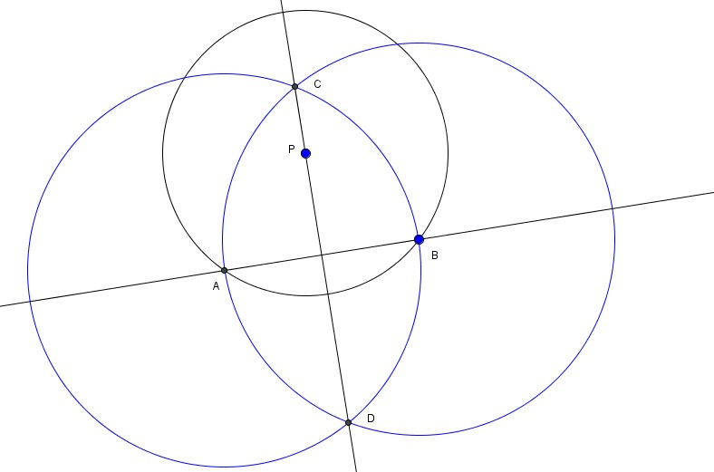
IMG07 | ver observaciones | Recurso Diaporama F1 | Ilustración | Contenido | MA_08_09_CO_REC230_IMG07.png | 950 x 608 px |  |  | Resaltar los puntos que se indican, letras en mayúscula y cursiva | 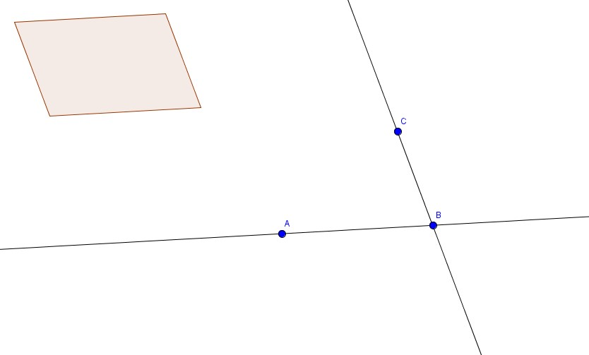
IMG08 | ver observaciones | Recurso Diaporama F1 | Ilustración | Contenido | MA_08_09_CO_REC230_IMG08.png | 950 x 608 px |  |  | Resaltar los puntos que se indican, letras en mayúscula y cursiva | 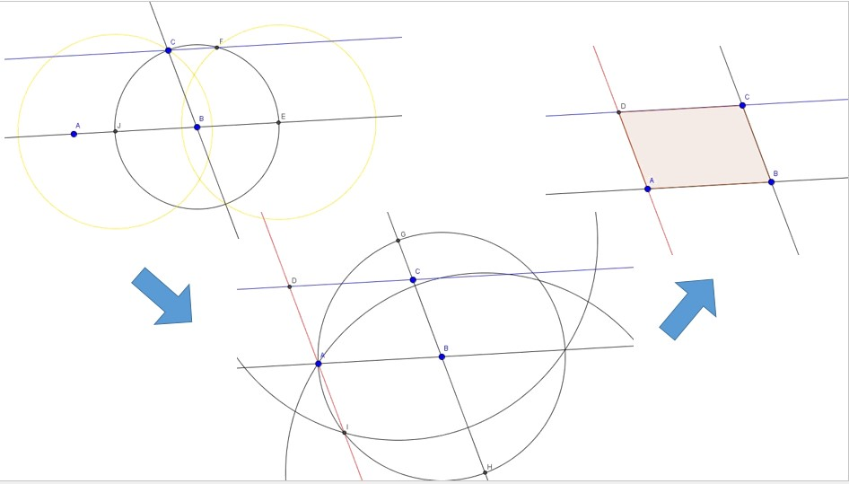
IMG09 | ver observaciones | Recurso Diaporama F1 | Ilustración | Contenido | MA_08_09_CO_REC230_IMG09.png | 950 x 608 px |  |  | Resaltar los puntos que se indican, letras en mayúscula y cursiva | 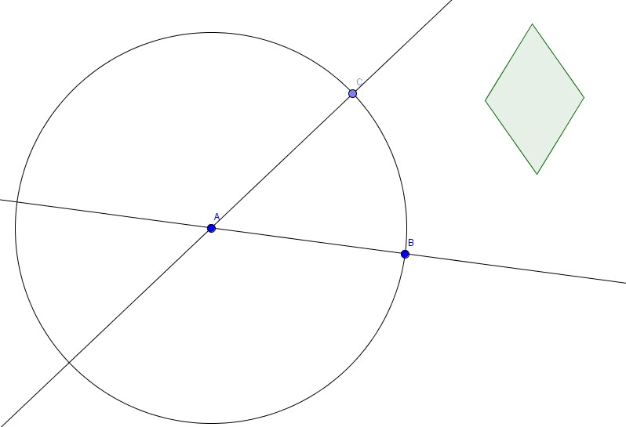
IMG10 | ver observaciones | Recurso Diaporama F1 | Ilustración | Contenido | MA_08_09_CO_REC230_IMG10.png | 950 x 608 px |  |  | Resaltar los puntos que se indican, letras en mayúscula y cursiva | 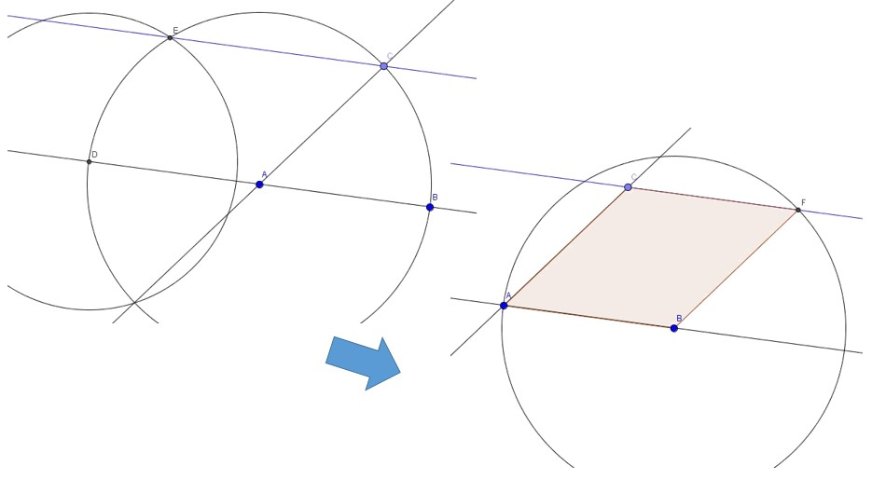
IMG11 | ver observaciones | Recurso Diaporama F1 | Ilustración | Contenido | MA_08_09_CO_REC230_IMG11.png | 950 x 608 px |  |  | Resaltar los puntos que se indican, letras en mayúscula y cursiva | 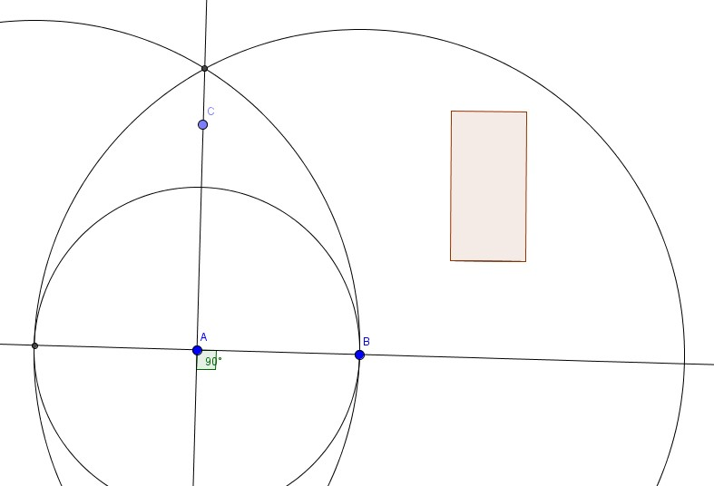
IMG12 | ver observaciones | Recurso Diaporama F1 | Ilustración | Contenido | MA_08_09_CO_REC230_IMG12.png | 950 x 608 px |  |  | Resaltar los puntos que se indican, letras en mayúscula y cursiva | 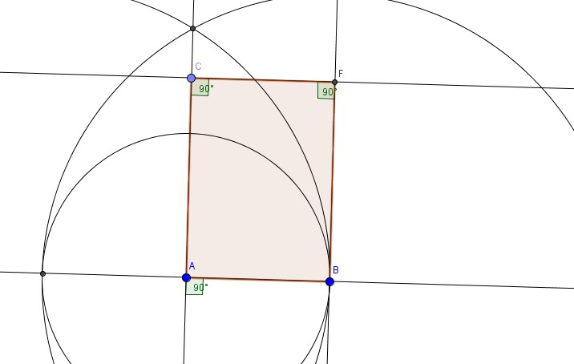
IMG13 | ver observaciones | Recurso Diaporama F1 | Ilustración | Contenido | MA_08_09_CO_REC230_IMG13.png | 950 x 608 px |  |  | Resaltar los puntos que se indican, letras en mayúscula y cursiva | 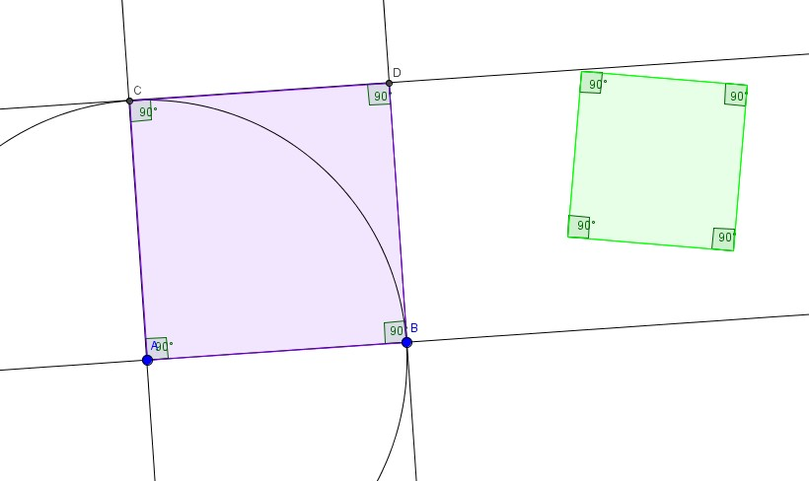
IMG14 | ver observaciones | Recurso Diaporama F1 | Ilustración | Contenido | MA_08_09_CO_REC230_IMG14.png | 950 x 608 px |  |  | Resaltar los puntos que se indican, letras en mayúscula y cursiva | 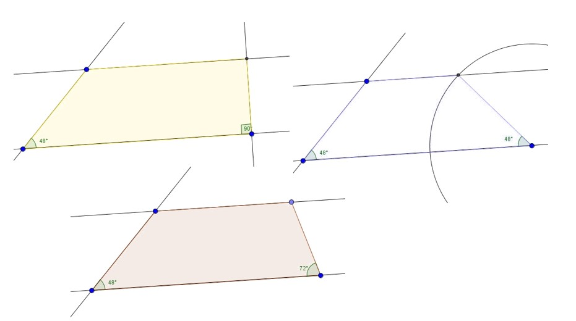

 |  |  |  |  |  |  |  |  |  | v

